상품제안서
트래블 손톱깎이 세트 | 상품코드: S41909

 |  |  |  |  |  |  | 02-713-8555 | www.synergygift.co.kr
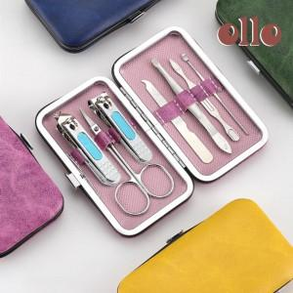

【상세/제작정보】

【인쇄/포장옵션】 | 실크, 스티커 / OPP(비닐)

【공급단가】 | 수량 | 200~ | 500~ | 1,000~ | 3,000~ | 10,000~
*VAT별도 | 퍼플 | 1,560원 | 1,530원 | 1,500원 | 1,440원 | 1,380원
 | 옐로우 | 1,560원 | 1,530원 | 1,500원 | 1,440원 | 1,380원
 | 그린 | 1,560원 | 1,530원 | 1,500원 | 1,440원 | 1,380원
 | 블루 | 1,560원 | 1,530원 | 1,500원 | 1,440원 | 1,380원

【상품 URL】 | https://www.synergygift.co.kr:443/src/goods_detail.php?gdno=41909

